Главная
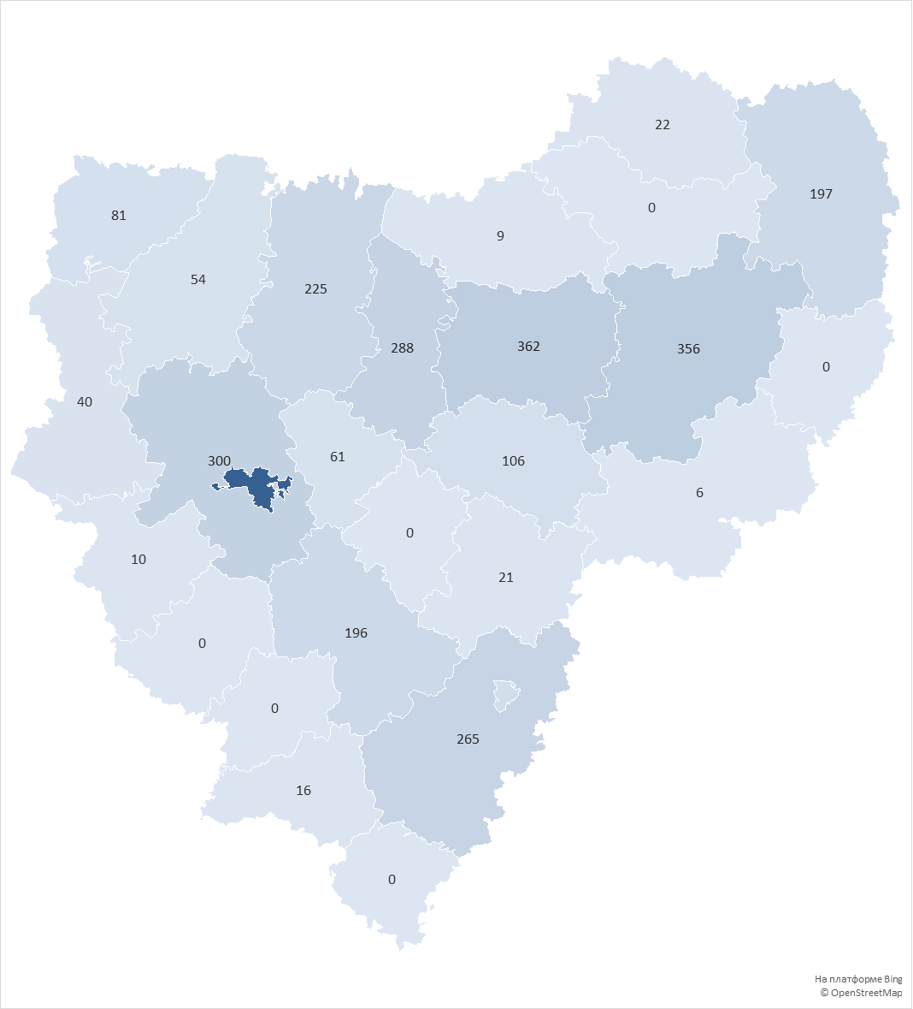
округ | Количество домов в управлении
городской округ Смоленск | 1961
Сафоновский округ | 362
Вяземский округ | 356
Смоленский округ | 300
Ярцевский округ | 288
Рославльский округ | 265
Духовщинский округ | 225
Гагаринский округ | 197
Починковский округ | 196
городской округ Десногорск | 112
Дорогобужский округ | 106
Велижский округ | 81
Кардымовский округ | 61
Демидовский округ | 54
Руднянский округ | 40
Сычевский округ | 22
Ельнинский округ | 21
Шумячский округ | 16
Краснинский округ | 10
Холм-Жирковский округ | 9
Угранский округ | 6
Хиславичский округ | 0
Глинковский округ | 0
Ершичский округ | 0
Монастырщинский округ | 0
Новодугинский округ | 0
Темкинский округ | 0
Всего: | 4688

